关系图
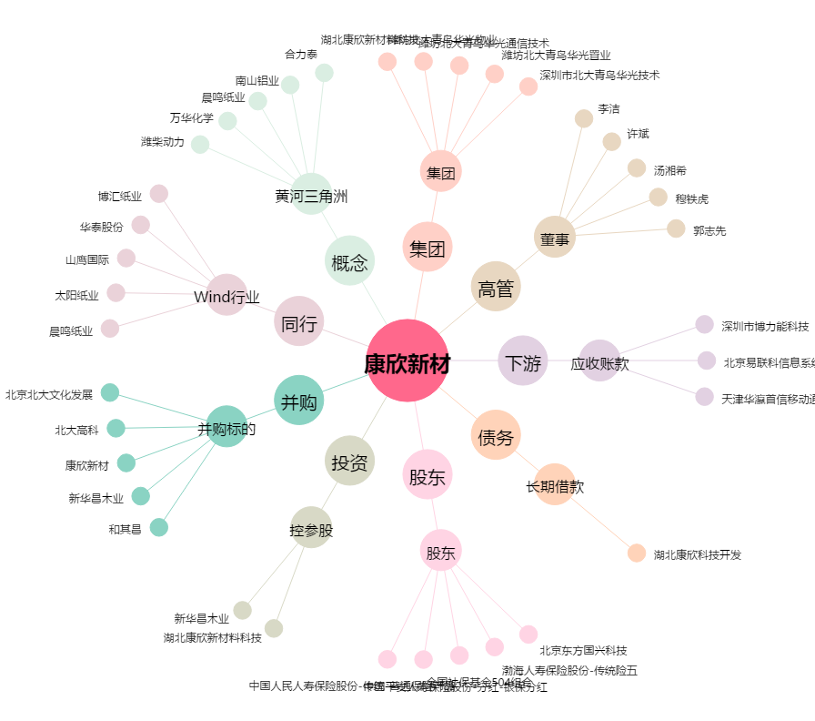
康欣新材[600076.SH] - 关系概览图

